Chi tiết địa chất
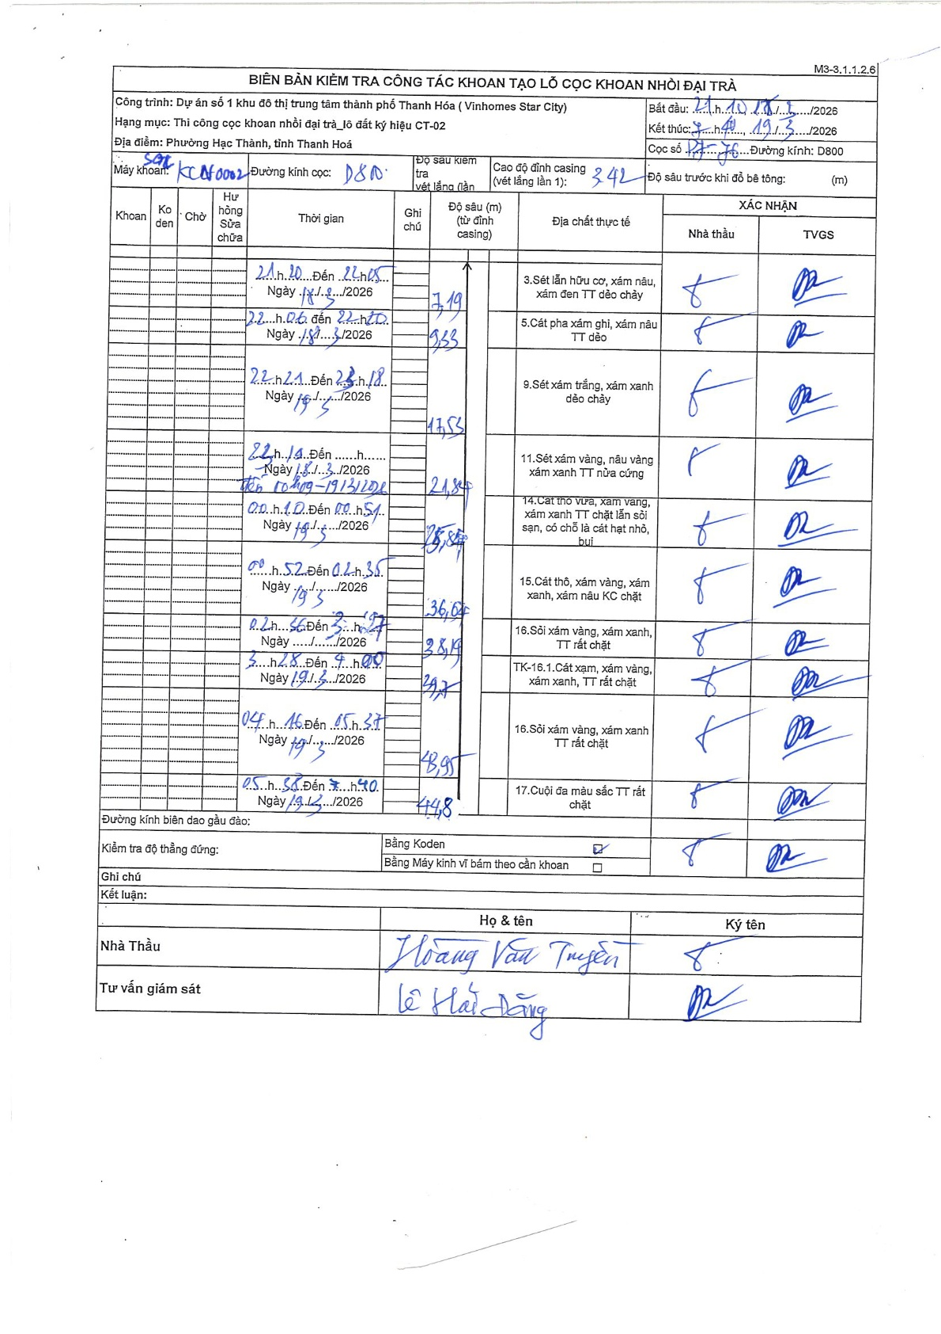
Dự án | Star City Thanh Hóa
Hạng mục | Thi công cọc khoan nhồi, tường vây cho các hạng mục_Lô CT-02
Tên bộ phận | Thi công cọc khoan nhồi
Số hiệu cọc | P7-76
Tên Máy khoan | SGC-KCN0002
Đường kính | D800
Bắt đầu thi công | 21:10 18/03/2026
Kết thúc thi công | 17:40 19/03/2026

Địa chất TT | Đường kính | Mô tả lớp thiết kế | Từ (h) | Đến (h) | Cao độ từ | Cao độ đến | T.Gian (h) | Dài (m) | V (m/h) | Ghi chú
1 | D800 | Sét lẫn hữu cơ, xám nâu, xám đen TT dẻo chảy | 21:10 18/03/2026 | 22:05 18/03/2026 | 0 | 7.19 | 0.92 | 7.19 | 7.84
2 | D800 | Cát pha xám ghi, xám nâu TT dẻo | 22:06 18/03/2026 | 22:20 18/03/2026 | 7.19 | 9.33 | 0.23 | 2.14 | 9.17
3 | D800 | Sét xám trắng, xám xanh dẻo chảy | 22:21 18/03/2026 | 23:18 18/03/2026 | 9.33 | 17.55 | 0.95 | 8.22 | 8.65
4 | D800 | Sét xám vàng, nâu vàng xám xanh TT nửa cứng | 22:14 18/03/2026 | 00:10 19/03/2026 | 17.55 | 21.84 | 1.93 | 4.29 | 2.22
5 | D800 | Cát thô vừa, xám vàng, xám xanh, xám nâu KC chặt, lẫn sỏi sạn, có chỗ là cát hạt nhỏ, bụi | 00:10 19/03/2026 | 00:52 19/03/2026 | 21.84 | 25.84 | 0.7 | 4 | 5.71
6 | D800 | Cát thô, xám vàng, xám xanh, xám nâu KC chặt | 00:52 19/03/2026 | 02:56 19/03/2026 | 25.84 | 36.04 | 2.07 | 10.2 | 4.94
7 | D800 | Sỏi xám vàng, xám xanh, TT rất chặt | 02:56 19/03/2026 | 03:28 19/03/2026 | 36.04 | 38.14 | 0.53 | 2.1 | 3.94
8 | D800 | TK-16.1. Cát xám, xám vàng, xám xanh, TT rất chặt | 03:28 19/03/2026 | 04:00 19/03/2026 | 38.14 | 39.7 | 0.53 | 1.56 | 2.93
9 | D800 | Sỏi xám vàng, xám xanh, TT rất chặt | 04:16 19/03/2026 | 05:37 19/03/2026 | 39.7 | 44.8 | 1.35 | 5.1 | 3.78
10 | D800 | Cuội đa màu sắc TT rất chặt | 05:38 19/03/2026 | 05:40 19/03/2026 | 44.8 | 44.8 | 0.03 | 0 | 0

ẢNH BIÊN BẢN GỐC

